1_排出係数
エネルギーの種類別の発熱量、排出係数及び原油換算エネルギー使用量への換算係数

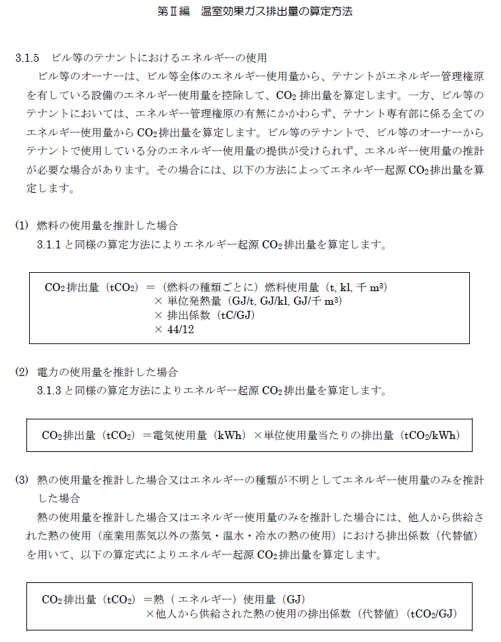
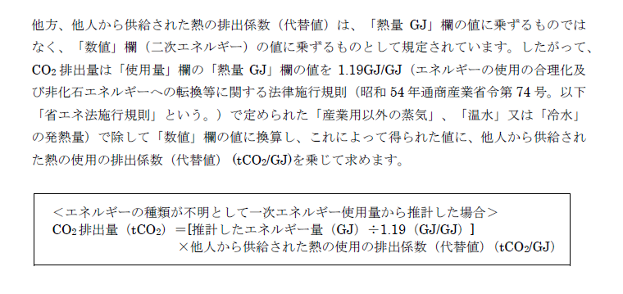
事業者名 |  |  |  |  |  |  |  | 提出区分 |  | 算定対象 年度

燃 料 及 び 熱
 | 燃料及び熱の種類 |  |  |  |  | 単位発熱量 | 単位 |  | 指定排出係数 |  | 単位
 | 化石燃料 | 原油（コンデンセートを除く） |  |  |  | 38.3 | GJ/kl |  | 0.0190 |  | t-C/GJ
 |  | 原油のうちコンデンセート(NGL) |  |  |  | 34.8 | GJ/kl |  | 0.0183 |  | t-C/GJ
 |  | 揮発油（ガソリン） |  |  |  | 33.4 | GJ/kl |  | 0.0187 |  | t-C/GJ
 |  | ナフサ |  |  |  | 33.3 | GJ/kl |  | 0.0186 |  | t-C/GJ
 |  | ジェット燃料油 |  |  |  | 36.3 | GJ/kl |  | 0.0186 |  | t-C/GJ
 |  | 灯油 |  |  |  | 36.5 | GJ/kl |  | 0.0187 |  | t-C/GJ
 |  | 軽油 |  |  |  | 38.0 | GJ/kl |  | 0.0188 |  | t-C/GJ
 |  | Ａ重油 |  |  |  | 38.9 | GJ/kl |  | 0.0193 |  | t-C/GJ
 |  | Ｂ・Ｃ重油 |  |  |  | 41.8 | GJ/kl |  | 0.0202 |  | t-C/GJ
 |  | 石油アスファルト |  |  |  | 40.0 | GJ/t |  | 0.0204 |  | t-C/GJ
 |  | 石油コークス |  |  |  | 34.1 | GJ/t |  | 0.0245 |  | t-C/GJ
 |  | 石油ガス | 液化石油ガス (ＬＰＧ) |  |  | 50.1 | GJ/t |  | 0.0163 |  | t-C/GJ
 |  |  | 石油系炭化水素ガス |  |  | 46.1 | GJ/千m3 |  | 0.0144 |  | t-C/GJ
 |  | 可燃性 天然ガス | 液化天然ガス (ＬＮＧ) |  |  | 54.7 | GJ/t |  | 0.0139 |  | t-C/GJ
 |  |  | その他可燃性天然ガス |  |  | 38.4 | GJ/千m3 |  | 0.0139 |  | t-C/GJ
 |  | 石炭 | 原料炭 | 輸入原料炭 |  | 28.7 | GJ/t |  | 0.0246 |  | t-C/GJ
 |  |  |  | コークス用原料炭 |  | 28.9 | GJ/t |  | 0.0245 |  | t-C/GJ
 |  |  |  | 吹込用原料炭 |  | 28.3 | GJ/t |  | 0.0251 |  | t-C/GJ
 |  |  | 一般炭 | 輸入一般炭 |  | 26.1 | GJ/t |  | 0.0243 |  | t-C/GJ
 |  |  |  | 国産一般炭 |  | 24.2 | GJ/t |  | 0.0242 |  | t-C/GJ | プルダウンリスト（その他の燃料）
 |  |  | 輸入無煙炭 |  |  | 27.8 | GJ/t |  | 0.0259 |  | t-C/GJ | 単位
 |  | 石炭コークス |  |  |  | 29.0 | GJ/t |  | 0.0299 |  | t-C/GJ | 単位発熱量 | 指定排出係数
 |  | コールタール |  |  |  | 37.3 | GJ/t |  | 0.0209 |  | t-C/GJ | t | t-C/GJ
 |  | コークス炉ガス |  |  |  | 18.4 | GJ/千m3 |  | 0.0109 |  | t-C/GJ | 千m3 | t-CO₂/千m³
 |  | 高炉ガス |  |  |  | 3.23 | GJ/千m3 |  | 0.0264 |  | t-C/GJ | kl
 |  | 発電用高炉ガス |  |  |  | 3.45 | GJ/千m3 |  | 0.0264 |  | t-C/GJ | GJ
 |  | 転炉ガス |  |  |  | 7.53 | GJ/千m3 |  | 0.0420 |  | t-C/GJ
 |  | 都市ガス(13A) |  |  |  | 40.0 | GJ/千m3 |  | 2.0500 |  | t-CO2/千m3
 |  | その他の燃料1（ |  |  | ） |  | GJ/ |  |  |  |  | その他の燃料1（）
 |  | その他の燃料2（ |  |  | ） |  | GJ/ |  |  |  |  | その他の燃料2（）
 | 非化石燃料 | 黒液 |  |  |  | 13.6 | GJ/t
 |  | 木材 |  |  |  | 13.2 | GJ/t
 |  | 木質廃材 |  |  |  | 17.1 | GJ/t
 |  | バイオエタノール |  |  |  | 23.4 | GJ/kl
 |  | バイオディーゼル |  |  |  | 35.6 | GJ/kl
 |  | バイオガス |  |  |  | 21.2 | GJ/千m3
 |  | その他バイオマス （ |  |  | ） | 13.2 | GJ/t |  |  |  |  | その他バイオマス （）
 |  | RDF |  |  |  | 18.0 | GJ/t |  | 0.0162 |  | t-C/GJ
 |  | RPF |  |  |  | 26.9 | GJ/t |  | 0.0166 |  | t-C/GJ
 |  | 廃タイヤ |  |  |  | 33.2 | GJ/t |  | 0.0135 |  | t-C/GJ
 |  | 廃プラスチック | 一般廃棄物 |  |  | 29.3 | GJ/t |  | 0.0257 |  | t-C/GJ
 |  |  | 産業廃棄物 |  |  | 29.3 | GJ/t |  | 0.0239 |  | t-C/GJ
 |  | 廃油 |  |  |  | 40.2 | GJ/kl |  | 0.0179 |  | t-C/GJ
 |  | 廃棄物ガス |  |  |  | 21.2 | GJ/千m3
 |  | 混合廃材 |  |  |  | 17.1 | GJ/t
 |  | 水素 |  |  |  | 142 | GJ/t
 |  | アンモニア |  |  |  | 22.5 | GJ/t
 |  | その他の燃料3（ |  |  | ） |  | GJ/ |  |  |  | t-C/GJ | その他の燃料3（）
 |  | その他の燃料4（ |  |  | ） |  | GJ/ |  |  |  | t-C/GJ | その他の燃料4（）
 | 熱 | 蒸気（産業用） |  |  |  | 1.17 | GJ/GJ |  | 0.0654 |  | t-CO2/GJ
 |  | 蒸気（産業用を除く） |  |  |  | 1.19 | GJ/GJ |  | 0.0532 |  | t-CO2/GJ
 |  | 温水 |  |  |  | 1.19 | GJ/GJ |  | 0.0532 |  | t-CO2/GJ
 |  | 冷水 |  |  |  | 1.19 | GJ/GJ |  | 0.0532 |  | t-CO2/GJ
 |  | 地熱 |  |  |  | 1.00 | GJ/GJ
 |  | 温泉熱 |  |  |  | 1.00 | GJ/GJ
 |  | 太陽熱 |  |  |  | 1.00 | GJ/GJ
 |  | 雪氷熱 |  |  |  | 1.00 | GJ/GJ
電 気
 | 電 気 の 種 類 |  |  |  |  | 単位発熱量 | 単位 |  | 指定 排出係数 | 調整後 排出係数 | 単位 |  |  | 温室効果ガス排出量算定・報告マニュアル(Ver6.0) (令和7年3月)
 | 買電 |  |  |  |  | 8.64 | GJ/千kWh |  | 0.411 |  | t-CO2/千kWh |  |  | https://policies.env.go.jp/earth/ghg-santeikohyo/manual.html
 |  | 低炭素 電力 |  |  |  |  | GJ/千kWh |  |  |  | t-CO2/千kWh
 |  |  |  |  |  |  | GJ/千kWh |  |  |  | t-CO2/千kWh
 |  |  |  |  |  |  | GJ/千kWh |  |  |  | t-CO2/千kWh
 |  |  |  |  |  |  | GJ/千kWh |  |  |  | t-CO2/千kWh
 |  |  |  |  |  |  | GJ/千kWh |  |  |  | t-CO2/千kWh
 | [再エネ] 自家消費 自己託送 PPA等 |  | 太陽光 |  |  | 3.60 | GJ/千kWh
 |  |  | 水力 |  |  | 3.60 | GJ/千kWh
 |  |  | 風力 |  |  | 3.60 | GJ/千kWh
 |  |  | その他 |  |  | 3.60 | GJ/千kWh
 |  | 低炭素電力を使用した場合は、小売電気事業者名と調整後排出係数を記入してください。
熱量の原油換算エネルギー使用量への換算係数 |  |  |  |  |  |  | 0.0258 |  | kl/GJ

